상품제안서
에스모도 215 15W 3in1 하드 멀티 고속 무선충전기 | 상품코드: F18084

 |  |  |  |  |  |  | 02-412-0044 | www.easy1.co.kr
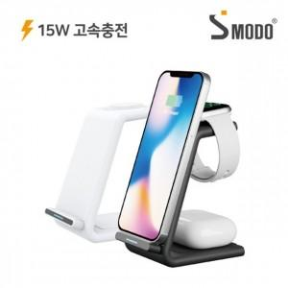

【상세/제작정보】 | ★화이트(갤럭시용),블랙(아이폰용) 색상확인 필요 ★

【인쇄/포장옵션】 | 실크, 레이저 / 포장지포장

【공급단가】 | 수량 | 50~ | 100~ | 300~ | 500~ | 1,000~
*VAT별도 | 단가 | 16,870원 | 16,470원 | 16,210원 | 15,810원 | 15,150원

【상품 URL】 | http://www.easy1.co.kr/src/goods_detail.php?gdno=18084

